주문상세
나이키 로고
(가능하면..)

엠블럼

앞번호
삭제

??
팀명

엠블럼

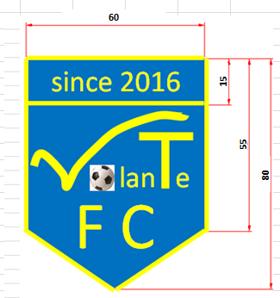

이니셜

등번호

??

